Anleitung
Hinweise zu FIXKOSTENZUSCHUSS II (800.000) - RECHNER
SLT Siart Lipkovich + Team GmbH & Co KG
v_1_0 SLT,sd 09.12.2021, 16:30 Uhr
Haftung ausgeschlossen, da Vereinfachungen notwendig.

Anleitung (1): Beantworten Sie die Kontrollfragen (ja/nein). Füllen Sie die farbigen Felder in den vier Blöcken mit Übertitelung "EINGABEN" aus. Zusätzlich sind die Eingabebereiche auch mit einem roten Pfeil markiert (Spalten F und Q). Füllen Sie dabei nur die hellgrünen, blauen und orangenen und röntlichen Bereiche (in Summe 10 Bereiche) aus. Die anderen Felder sind gesperrt.

Musterabbildung Eingabebereiche.

Anleitung (2) und Erklärung: Der FKZ II 800.000-Rechner berechnet die Fixkosten und den Umsatzausfall der jeweiligen Zeiträume (Monate). Danach werden die zu erwartenden Fixkostenzuschüsse bei der Pauschalvariante und bei der Standardvariante ausgerechnet. Wählen Sie bitte die entsprechenden Monate aus, um so ihr höchstmögliches Ergebnis zu ermitteln. Die Monate einfach durch die ja/nein Ausfwahlflächen selektieren. (rote Hinweispfeile) Anschließend werden die Ergebnisse nochmals zusammengefasst und die Summen für den Antrag auf FinanzOnline ausgewiesen.

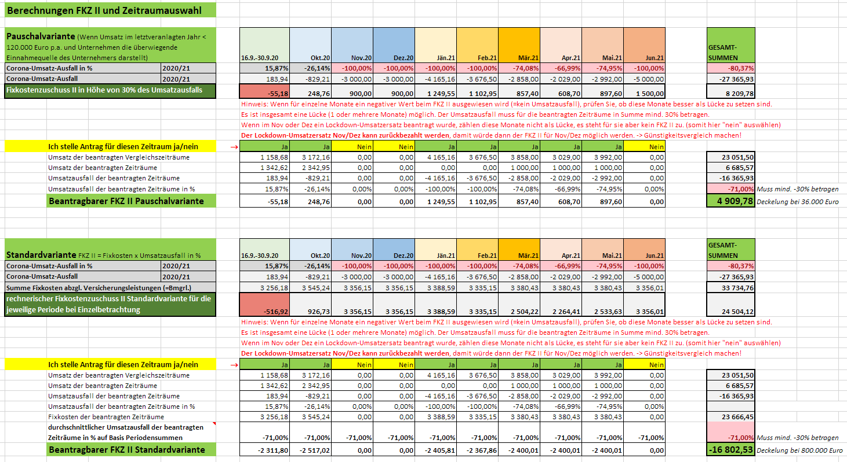

Musterabbildung Ergebnisbereich Fixkosten Summen und Monatsauswahl.

Musterabbildung Ergebnisbereich Variantenvergleiche

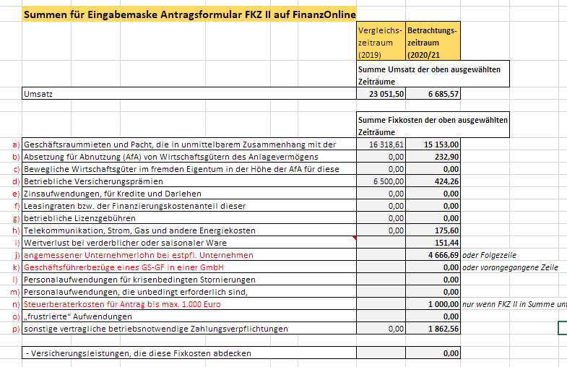

Musterabbildung Ergebnisbereich Summen für Eingabemaske auf FinanzOnline

© SLT Siart Lipkovich + Team GmbH & Co KG. 2021. Haftung ausgeschlossen.

